Chi tiết địa chất
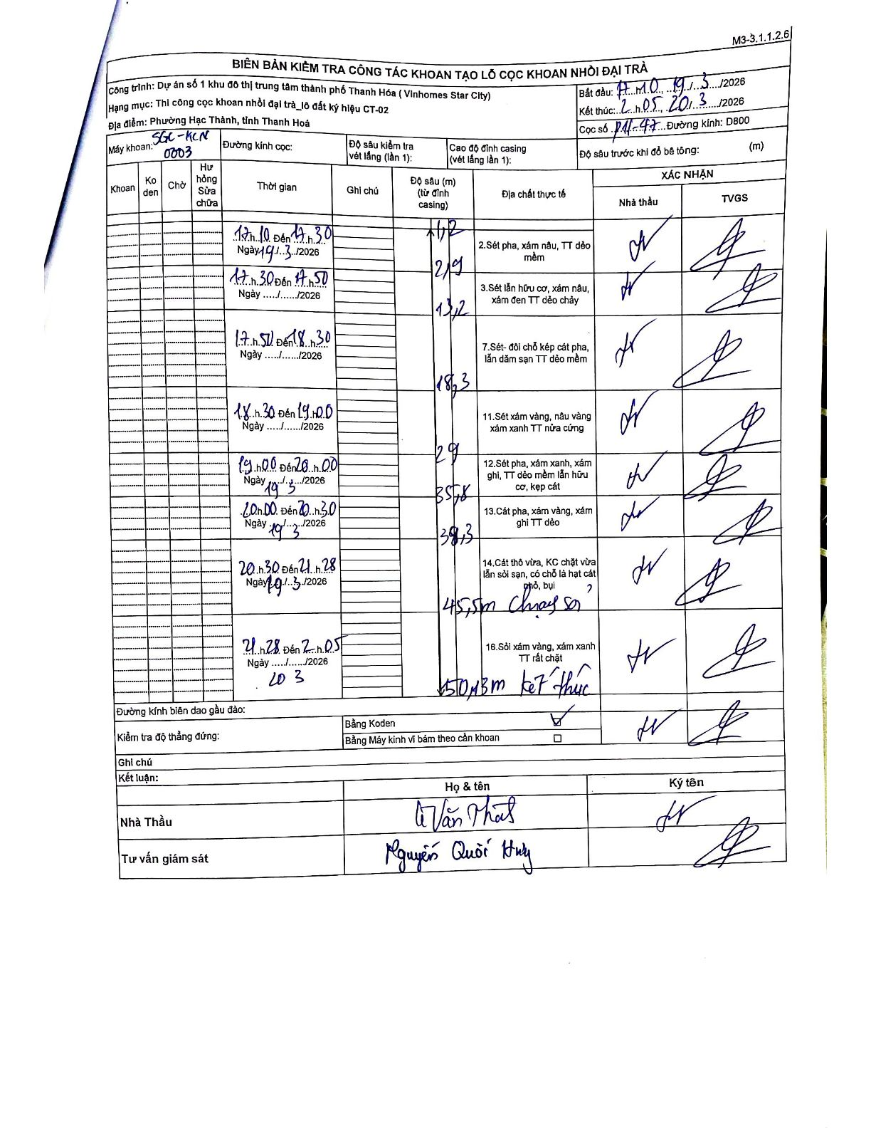
Dự án | Star City Thanh Hóa
Hạng mục | Thi công cọc khoan nhồi, tường vây cho các hạng mục_Lô CT-02
Tên bộ phận | Lô đất CT-02
Số hiệu cọc | P11-47
Tên Máy khoan | SGC-KCN0003
Đường kính | D800
Bắt đầu thi công | 17:10 19/03/2026
Kết thúc thi công | 02:05 20/03/2026

Địa chất TT | Đường kính | Mô tả lớp thiết kế | Từ (h) | Đến (h) | Cao độ từ | Cao độ đến | T.Gian (h) | Dài (m) | V (m/h) | Ghi chú
2 | D800 | Sét pha, xám nâu, TT dẻo mềm | 17:10 19/03/2026 | 17:30 19/03/2026 | -1.7 | -2.9 | 0.33 | 1.2 | 3.6
3 | D800 | Sét lẫn hữu cơ, xám nâu, xám đen TT dẻo chảy | 17:30 19/03/2026 | 17:50 19/03/2026 | -2.9 | -13.2 | 0.33 | 10.3 | 30.9
7 | D800 | Sét- đôi chỗ kẹp cát pha, lẫn dăm sạn TT dẻo mềm | 17:50 19/03/2026 | 18:30 19/03/2026 | -13.2 | -18.3 | 0.67 | 5.1 | 7.65
11 | D800 | Sét xám vàng, nâu vàng xám xanh TT nửa cứng | 18:30 19/03/2026 | 19:00 19/03/2026 | -18.3 | -29 | 0.5 | 10.7 | 21.4
12 | D800 | Sét pha, xám xanh, xám ghi, TT dẻo mềm lẫn hữu cơ, kẹp cát | 19:00 19/03/2026 | 20:00 19/03/2026 | -29 | -35.8 | 1 | 6.8 | 6.8
13 | D800 | Cát pha, xám vàng, xám ghi TT dẻo | 20:00 19/03/2026 | 20:30 19/03/2026 | -35.8 | -38.3 | 0.5 | 2.5 | 5
14 | D800 | Cát thô vừa, KC chặt vừa lẫn sỏi sạn, có chỗ là hạt cát thô, bụi | 20:30 19/03/2026 | 21:28 19/03/2026 | -38.3 | -45.5 | 0.97 | 7.2 | 7.45 | Chạy sơ
16 | D800 | Sỏi xám vàng, xám xanh TT rất chặt | 21:28 19/03/2026 | 02:05 20/03/2026 | -45.5 | -50.13 | 4.62 | 4.63 | 1 | Kết thúc tại 50m

ẢNH BIÊN BẢN GỐC

